для малогабаритных станков
ООО "Компания ПетроИнструмент"
1. Проходные прямые
8х8х50 | 270 р. | 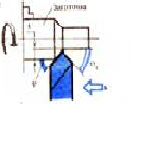
10х10х60 | 270 р.
12х12х70 | 318 р.
16х16х80 | 394 р.
2. Проходные отогнутые
10х10х90 | 276 р. | 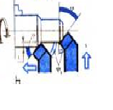
12х12х100 | 304 р.
16х16х110 | 380 р.
3. Проходные упорные прямые
8х8х50 | 235 р. | 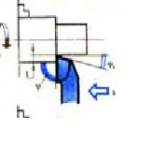
10х10х60 | 235 р.
12х12х70 | 276 р.
16х16х80 | 332 р.
4. Проходные упорные отогнутые
10х10х90 | 276 р.
12х12х100 | 304 р.
16х16х110 | 380 р.
5. Подрезные
10х10х70 | 235 р. | 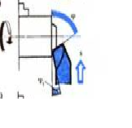
12х12х70 | 276 р.
16х16х90 | 332 р.
6. Отрезные
8х8х70 | 304 р. | 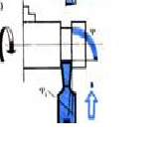
10х10х70 | 332 р.
12х12х80 | 345 р.
16х16х100 | 359 р.
7. Расточные сквозные
10х10х70 | 290 р. | 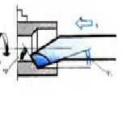
12х12х90 | 304 р.
16х16х80 | 318 р.
8. Расточные глухие
10х10х70 | 290 р. | 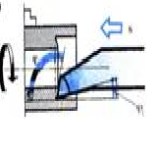
12х12х90 | 304 р.
16х16х80 | 318 р.
9. Резьбовые наружные
10х10х70 | 290 р. | 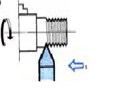
12х12х90 | 304 р.
16х16х100 | 318 р.
10. Внутренние метрические
10х10х70 | 304 р.
12х12х90 | 332 р.
16х16х100 | 346 р.

